Накладная-№3
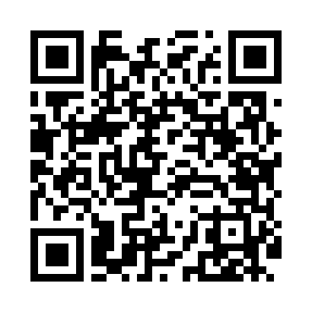
Номер товарно-транспортной накладной: |  |  | Торговый представитель: Amriyev Muhammad
Поставщик: Toshkent falcon fly 2 |  |  | Телефон торгового представителя: +998972880505
Дата отгрузки: 13.12.2025 |  |  | Контрагент: Jaxongir aka restoran
Дата консигнации: |  |  | Адрес:
Доставщик: |  |  | Телефон:
Телефон доставщика:
Время заказа: 13.12.2025 15:01:44
№ | Штрих-код | Название товаров (работ,услуг) | Количество | Количество в кейсе | Цена | Сумма
 |  |  | 37 |  |  | 145.3
1 | 6905385390309 | Пластиковый салатница MX10-10.8 XP-39-30 | 10 | 10 шт. | 4.90 | 49
2 | 6905385390088 | Пластиковая салатница YST072, 24×24 см, XP-39 -8 | 10 | 10 шт. | 4.10 | 41
3 | 6905385390255 | Пластиковая салатница YST111, 23.5×23.5 см, X P-39-25 | 10 | 10 шт. | 3.50 | 35
4 | 6905385390132 | Пластиковая салатница YST067, 22.5×22.5 см, X P-39-13 | 7 | 7 шт. | 2.90 | 20.30
Итого: 145.3$|->UZS: 1,816,250.00

